Reference
No | Screen ID | Image | Control Name | Control Type | Default Status | Default Value | Note
1 | [MMA-005-Register information] | 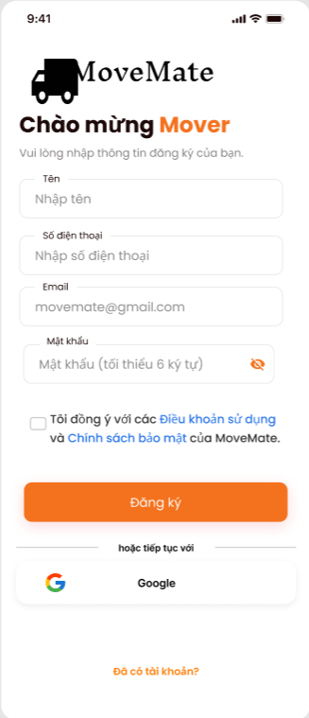 | [Tên] | Label | -
 |  |  | [Nhập tên] | Textbox | Enable
 |  |  | [Số điện thoại] | Label | -
 |  |  | [Nhập số điện thoại] | Textbox | Enable
 |  |  | [Email] | Label | -
 |  |  | [Email] | Textbox | Enable | movemate@gmail.com
 |  |  | [Mật khẩu] | Label | -
 |  |  | [Mật khẩu] | Textbox | Enable | Mật khẩu (tối thiểu 6 ký tự)
 |  |  | [Mask icon] | Button | Enable
 |  |  | [Privacy and Term] | Checkbox | Enable
 |  |  | [Điều khoản sử dụng] | Hyperlink | Enable
 |  |  | [Chính sách bảo mật] | Hyperlink | Enable
 |  |  | [Đăng ký] | Button | Enable
 |  |  | [Google] | Button | Enable
 |  |  | [Đã có tài khoản?] | Button | Enable

2 | [MMA-008-Confirm code] | 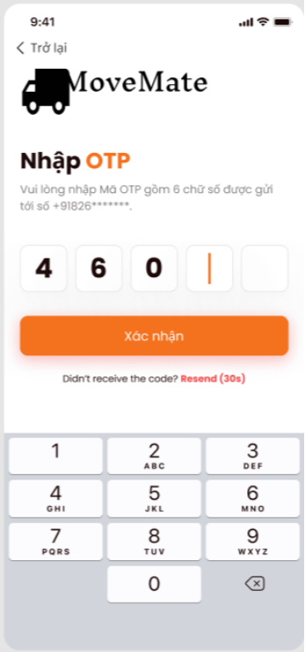 | [Trở lại] | Button | Enable
 |  |  | [Textbox] | Textbox | Enable
 |  |  | [Xác nhận] | Button | Enable
 |  |  | [Gửi lại (30s)] | Hyperlink | Enable | 30s

3 | [MMA-006-Terms of use] | 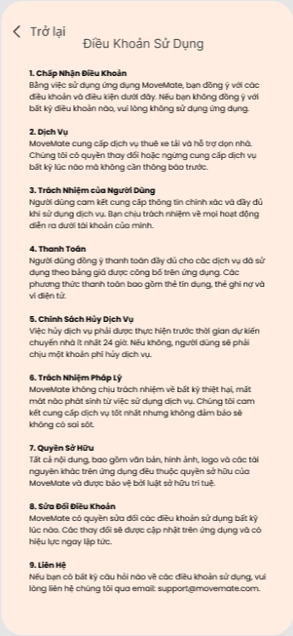 | [Trở lại] | Button | Enable

4 | [MMA-007-Privacy policy] | 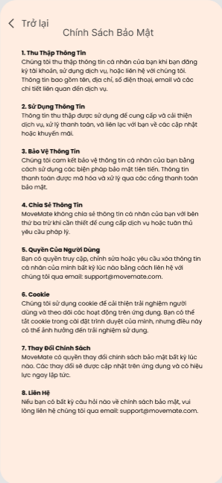 | [Trở lại] | Button | Enable

